01_出店申込書
【提出先】にいがた食の陣実行委員会 事務局 |  | FAX 025-286-4813
※FAXまたはメールでお申し込みください。 |  | MAIL niigata@shokuno-jin.com
2026 当日座 | 出店申込書 | ≪提出期限≫ 2025年11月30日（日）

 |  | 提出日 | 月 | 日

出店名 | フリガナ／

出店タイプ | □A.飲食 □B.物産 □C.キッチンカー □D.PRブース
いずれかに☑
会社名・団体名
住所 | 〒

担当者氏名
ご連絡先 | ＴＥＬ | ＦＡＸ （任意）
Ｅ-mail ※必須
当日の出店責任者 ※未定の場合は後日ご連絡ください | 部署・氏名 | ＴＥL
 |  | 携帯番号
※02_持ち込み機器確認書 も併せてご提出ください。

♦主な販売品の正式な販売商品名と販売形態をご記入ください。
♦下記の情報はチラシ等に使用することがあります。内容に変更等がありましたら、すぐに事務局までご連絡ください。
《メインメニュー名》 |  | 販売価格 （税込） | 調理行為 ※サーバー 使用含む | 主な産地

商品のアピール文
2026 当日座 | 出店申込書 （２ページ目） | ≪提出期限≫ 2025年11月30日（日）

 |  | 提出日 | 月 | 日

販売商品名（メイン以外全てご記入ください） 記入しきれない場合は用紙をコピーしてお使いください。 |  | 販売価格 （税込） | 調理行為 ※サーバー 使用含む | 主な産地

※画像送付のお願いと注意点
会場で販売する商品写真またはＰＲ画像をチラシやWEBに掲載予定です。
掲載用に1点（必須）～3点まで、画像データをメールに添付し、食の陣事務局あてに送付してください。メインメニュー画像必須
掲載スペースの都合上、すべては掲載できない場合がありますので、予めご了承ください。
また、販売商品内容、画像に変更等がありましたら、速やかに事務局までご連絡ください。

※お申し込み後、３営業日以内に「申込受付」の返信がメール、もしくはFAXにて届かなかった場合は、何らかの理由で申込書が到着していない可能性がございます。
その場合はお電話でお問い合わせください。
書類ご提出期限…2025年11月30日（日）

画像ご提出期限…同上

画像ご提出先…niigata@shokuno-jin.com
※外部ストレージ（ギガファイル便など）利用可能

申込書のEXCEL版は食の陣公式サイト（shokuno-jin.com）からダウンロードできます。

レンタル品申込
にいがた食の陣 レンタル什器オプション申込書 |  |  |  | 出店ブース名
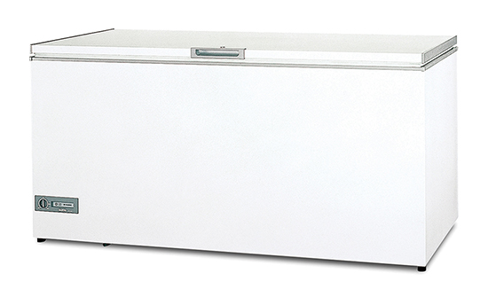
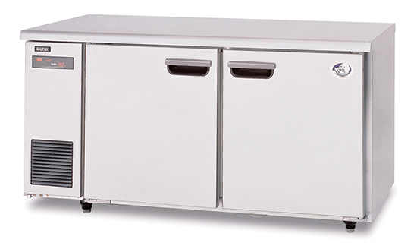

冷蔵オープンケース |  | 冷凍オープンケース |  | チェストフリーザー |  |  |  | コールドテーブル（冷蔵・冷凍）
A…W1,800xD900xH900（223ℓ/828W） B…W1,500xD900xH900（186ℓ/791W） C…W1,300xD900xH900（149ℓ/750W） |  | A…W1,800xD900xH970（243ℓ/1,707W） B…W1,500xD900xH970（201ℓ/1,571W） |  | A…W1,781xD730xH1,000（690ℓ/135W） B…W1,351xD730xH1,000（500ℓ/128W） C…W1,111ｘD662xH1,000（358ℓ/87W） |  |  |  | A…W1,800xD600xH830 冷蔵室 ： W930×D487×H609（265ℓ） 冷凍室 ： W430×D487×H609（121ℓ） （計386ℓ/414W） B…W1,500xD600xH830 冷蔵室 ： W530×D487×H609（154ℓ） 冷凍室 ： W530×D487×H609（146ℓ） （計300ℓ/353W） C…W1,200xD600xH830 冷蔵室 ： W389×D487×H609（110ℓ） 冷凍室 ：W389×D487×H609（121ℓ） （計214ℓ/350W）
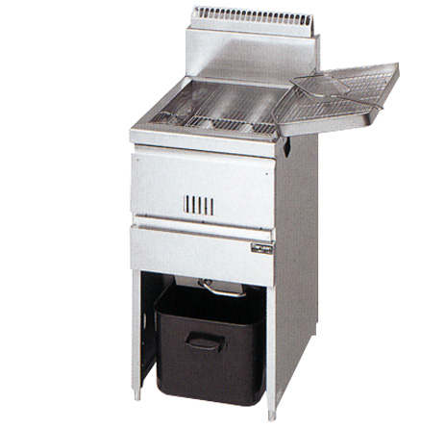

ガスフライヤー |  | コンパクトストッカー |  | 電気フライヤー(卓上タイプ/1槽式)
床置き18リットル |  | A…W776xD493xH1,042（136ℓ） B…W706xD338xH972（61ℓ） |  | A…W380xD600xH406（6kw） B…W380xD600xH406（4kw）

冷蔵車もしくは保管庫 | 必要な場合は→に✓ |  | □ 必 要 |  |  | 全体数により調整後、価格をご連絡します。
品 名 | 仕 様 |  |  |  | サイズ※ | 価 格（税抜） |  | 数 量 |  | 合 計 額（税抜）
冷蔵オープンケース | 容量149〜223ℓ/100Ｖ-200Ｖ兼用/750〜828W |  |  |  |  |  | 30,000円 |  | 点 |  | 円
冷凍オープンケース | 容量201〜243ℓ/200Ｖ/1,571〜1,707W |  |  |  |  |  | 30,000円 |  | 点 |  | 円
チェストフリーザー | 容量358〜690ℓ/100Ｖ/87W〜135W |  |  |  |  |  | 30,000円 |  | 点 |  | 円
コールドテーブル | 容量214〜386ℓ/100Ｖ/350〜414W |  |  |  |  |  | 30,000円 |  | 点 |  | 円
ガスフライヤー | 床置き 油量18ℓ |  |  |  |  |  | 27,000円 |  | 点 |  | 円
コンパクトストッカー | 容量61〜136ℓ/100Ｖ/83W |  |  |  |  |  | 15,000円 |  | 点 |  | 円
電気フライヤー | 卓上 油量13ℓ/200Ｖ/4〜6KW |  |  |  |  |  | 15,000円 |  | 点 |  | 円
搬入及び搬出費 | レンタル１台に付き |  |  |  |  | 全体数により調整後、ご連絡します。
 |  |  |  |  | ※希望（A〜C）記入 |  |  |  | 合計 |  | 円

